Проверка
Выбор топологии узла |  |  | Несущая способность узла обеспечена, узел можно применять |  |  |  | Эскиз узла | Несущая способность из альбома |  |  |  | Для P1... P4 и Р6 |  |  |  | 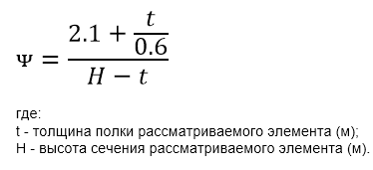
СЕЧЕНИЕ ЭЛЕМЕНТА | НАИМЕНОВАНИЕ СОЕДИНЕНИЯ |  | Выбор элементов не требуется | Выбор вариантов не требуется | Нет дополнительных условий |  |  | Q (кН) (N=0) | N (кН) (Q=0) | Qo (кН) | T (кН*м) | Nt(M=0) (кН) | Nc(M=0) (кН) | M(N=0) (кН·м) | ᴪ
20Б2 | H2 | H2_04 | 30К3 | 2 | — |  |  | 202 | 209 | 36 | 2 | — | — | 0 | 10.93
Основное условие прочности по альбому |  |  |  |  |  | Проходит | Описание узла | Усилия в ведомость элементов(максимальные)
 |  |  |  |  | Внимание не заполнены следующие усилия: B. Необходимо проверить корректность введенных данных | 9.57% | Фланцевый шарнирный узел к полке колонны: - 4-е болта в соединении |  | N (кН) | M (кН*м) | Q (кН) | Mo (кН*м) | Qo (кН)
 |  |  |  |  |  | 9.34% |  | + | 19.5 | - | 1.7 | - | 0.4
 |  |  |  |  |  | 0.83% |  | - | -18.5
 |  |  |  |  |  | 1.02% |  | Р3 |  |  |  |  | Р4
 |  |  |  |  |  | 4.50% |  | Воспринимает изгибающий момент в плоскости стойки |  |  |  |  | Воспринимает изгибающий момент из плоскости стойки
 |  |  |  |  | Только для P1...P4 и Р6 | — |  | 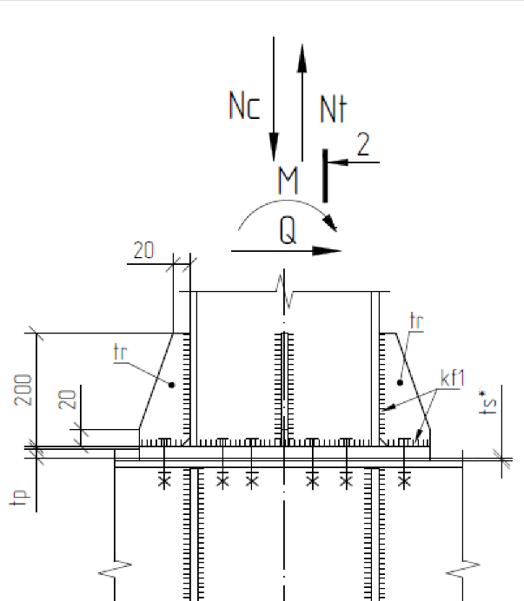 |  |  |  |  | 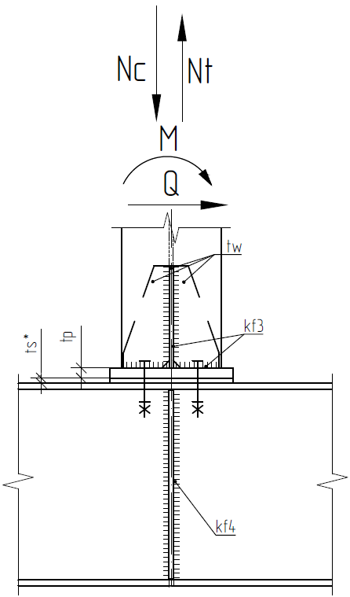
 |  |  |  |  |  | —
 |  |  |  |  |  | —
 |  |  |  |  |  | —
Альтернативное условие прочности соединения Только для фланцевых шарнирных узлов |  |  |  |  |  | Проходит

 |  |  |  |  | un | 7.54%
 |  |  |  |  | us | 3.64%
 |  |  |  |  | u | 7.60%

 |  |  |  |  |  |  | Альтернативные условия прочности
 |  |  |  |  |  |  | НЕСУЩИЕ СПОСОБНОСТИ |  |  |  |  |  |  |  |  | КОЭФФИЦИЕНТЫ ВЗАИМОДЕЙСТВИЯ
 |  |  |  |  |  | Bm | Nt | Nc | N | Qo | Q | T | M | Mneg | Mo | α | β | γ | δ | ε | λ | N(Q=0)(кН) | Q(N=0) (кН) | Qo (кН) | T (кНм) | Nс (кН) | Nt (кН) | M(N=0)
 |  |  |  |  | 3 | 305 | 0.000 | 0.000 | 259.000 | 73.000 | 237.000 | 3.000 | 21.000 | 0.000 | 8.000 | 0.600 | 0.800 | 0.000 | 0.000 | 0.000 | 0.000
 |  |  |  |  | H1 | H1_04 |  |  |  |  |  |  |  |  |  |  |  |  |  |  |  | 130 | 43 | 4
 |  |  |  | 0 | H1H | H1H_04 |  |  |  |  |  |  |  |  |  |  |  |  |  |  |  | 166 | 71 | 4
 |  |  |  | 0 | H2 | H2_04 |  |  |  |  |  |  |  |  |  |  |  |  |  |  |  | 209 | 202 | 36 | 2
 |  |  |  | 0 | H2* | H2_04* |  |  |  |  |  |  |  |  |  |  |  |  |  |  |  | 167 | 162 | 36 | 2
 |  |  |  |  | H2H | H2H_04 |  |  |  |  |  |  |  |  |  |  |  |  |  |  |  | 239 | 203 | 33 | 2
 |  |  |  |  | H2H* | H2H_04* |  |  |  |  |  |  |  |  |  |  |  |  |  |  |  | 199 | 87 | 33 | 2
 |  |  |  |  | H2SH | H2SH_02 |  |  |  |  |  |  |  |  |  |  |  |  |  |  |  | 410 | 215 | 32 | 2
 |  |  |  |  | H3 | H3_04 |  |  |  |  |  |  |  |  |  |  |  |  |  |  |  | 138 | 29 | 2
 |  |  |  |  | H3H | H3H_04 |  |  |  |  |  |  |  |  |  |  |  |  |  |  |  | 580 | 101 | 2
 |  |  |  |  | H4 | H4_04 |  |  |  |  |  |  |  |  |  |  |  |  |  |  |  | 130 | 51 | 2
 |  |  |  |  | H4H | H4H_04 |  |  |  |  |  |  |  |  |  |  |  |  |  |  |  | 166 | 81 | 4
 |  |  |  |  | H5 | H5_04 |  |  |  |  |  |  |  |  |  |  |  |  |  |  |  | 232 | 63 | 4
 |  |  |  |  | H5H | H5H_04 |  |  |  |  |  |  |  |  |  |  |  |  |  |  |  | 334 | 120 | 5
 |  |  |  |  | H6 | H6_04 |  |  |  |  |  |  |  |  |  |  |  |  |  |  |  | 138 | 29 | 2
 |  |  |  |  | H6H | H6H_04 |  |  |  |  |  |  |  |  |  |  |  |  |  |  |  | 630 | 101 | 2
 |  |  |  |  | H7 | H7_04 |  |  |  |  |  |  |  |  |  |  |  |  |  |  |  | 252 | 192 | 15 | 2
 |  |  |  |  | H7H | H7H_04 |  |  |  |  |  |  |  |  |  |  |  |  |  |  |  | 405 | 220 | 38 | 2
 |  |  |  |  | H8 | H8_04 |  |  | 1 |  |  |  |  |  |  |  |  |  |  |  |  | 62 | 48 | 1
 |  |  |  |  | H9 | H9_04 |  |  | 1 |  |  |  |  |  |  |  |  |  |  |  |  | 91 | 46 | 1
 |  |  |  |  | H10 | H10_04 |  |  | 1 |  |  |  |  |  |  |  |  |  |  |  |  | 88 | 13 | 1
 |  |  |  |  | H11 | H11_04 |  |  |  |  |  |  |  |  |  |  |  |  |  |  |  | 235 | 108 | 5 | 2
 |  |  |  |  | H12 | H12_04 |  |  |  |  |  |  |  |  |  |  |  |  |  |  |  | 5 | 220
 |  |  |  |  | H13 | — |  | 1 |  |  |  |  |  |  |  |  |  |  |  |  |  | #N/A | #N/A | #N/A
 |  |  |  |  | H14 | H14_04 |  | 1 |  |  |  |  |  |  |  |  |  |  |  |  |  | — | 35 | 2
 |  |  |  |  | S1 | S1_04 |  |  |  |  |  |  |  |  |  |  |  |  |  |  |  | — | 70 | 4
 |  |  |  |  | S1H | S1H_04 |  |  |  |  |  |  |  |  |  |  |  |  |  |  |  | — | 224 | 4
 |  |  |  |  | S2 | S2_04 |  |  |  |  |  |  |  |  |  |  |  |  |  |  |  | — | 130 | 4
 |  |  |  |  | S2H | S2H_03 |  |  |  |  |  |  |  |  |  |  |  |  |  |  |  | — | 188 | 4
 |  |  |  |  | S3 | S3_04 |  |  | 1 |  |  |  |  |  |  |  |  |  |  |  |  | — | 94
 |  |  |  |  | S4 | S4_04 |  |  |  |  |  |  |  |  |  |  |  |  |  |  |  | — | 220
 |  |  |  |  | P1 | P1_02 | 1 |  |  |  |  |  |  |  |  |  |  |  |  |  |  |  | 152 | 33 |  | 413 | 257
 |  |  |  |  | P2 | P2_02 | 1 |  |  |  |  |  |  |  |  |  |  |  |  |  |  |  | 152 | 48 |  | 276 | 285
 |  |  |  |  | P3 | P3_02 | 1 |  |  |  |  |  |  |  |  |  |  |  |  |  |  |  | 151 | 35 |  | 238 | 238 | 62
 |  |  |  |  | P4 | P4_02 | 1 |  |  |  |  |  |  |  |  |  |  |  |  |  |  |  | 105 | 40 |  | 500 | 500 | 10
 |  |  |  |  | P5 | P5_02 |  |  |  |  |  |  |  |  |  |  |  |  |  |  |  | — | 92
 |  |  |  |  | P6 | — | 1 |  |  |  |  |  |  |  |  |  |  |  |  |  |  |  | #N/A | #N/A |  | #N/A | #N/A
 |  |  |  |  | R1 | R1_02 |  | 1 |  |  |  |  |  |  |  |  |  |  |  |  |  | 130 | 122 | 24 | 1
 |  |  |  |  | R2 | R2_02 |  | 1 |  |  |  |  |  |  |  |  |  |  |  |  |  | 134 | 40 | 28 | 1
 |  |  |  |  | R3 | R3_02 |  | 1 |  |  |  |  |  |  |  |  |  |  |  |  |  | #VALUE! | 140 | 32 | 3
 |  |  |  |  | R4 | R4_02 |  | 1 |  |  |  |  |  |  |  |  |  |  |  |  |  | #VALUE! | 121 | 33 | 2
 |  |  |  |  | B | — |  |  |  |  |  |  |  |  |  |  |  |  |  |  |  | #N/A
 |  |  |  |  | BH | — |  |  |  |  |  |  |  |  |  |  |  |  |  |  |  | #N/A
 |  |  |  |  | BSH | — |  |  |  |  |  |  |  |  |  |  |  |  |  |  |  | #N/A

 |  |  |  |  |  | H1 |  | Шарнирный узел к полке колонны: - c одним рядом болтов.
 |  |  |  |  |  | H1H |  | Шарнирный узел к полке колонны: - c одним рядом болтов - с усилением стенки балки
 |  |  |  |  |  | H2 |  | Фланцевый шарнирный узел к полке колонны: - 4-е болта в соединении
 |  |  |  |  |  | H2* |  | Фланцевый шарнирный узел к полке колонны: - 4-е болта в соединении
 |  |  |  |  |  | H2H |  | Фланцевый шарнирный узел к полке колонны: - без опорной пластины
 |  |  |  |  |  | H2H* |  | Фланцевый шарнирный узел к полке колонны: - без опорной пластины
 |  |  |  |  |  | H2SH |  | Фланцевый шарнирный узел к полке колонны: - без опорной пластины - с центральным ребром
 |  |  |  |  |  | H3 |  | Шарнирный узел к полке колонны
 |  |  |  |  |  | H3H |  | Шарнирный узел к полке колонны: - с усилением стенки балки
 |  |  |  |  |  | H4 |  | Шарнирный узел к стенке колонны: - с одним рядом болтов
 |  |  |  |  |  | H4H |  | Шарнирный узел к стенке колонны: - с одним рядом болтов - с усилением стенки балки
 |  |  |  |  |  | H5 |  | Шарнирный узел к стенке колонны: - с двумя рядоми болтов
 |  |  |  |  |  | H5H |  | Шарнирный узел к стенке колонны: - с двумя рядами болтов - с усилением стенки балки
 |  |  |  |  |  | H6 |  | Шарнирный узел к стенке колонны: - с двумя рядами болтов
 |  |  |  |  |  | H6H |  | Шарнирный узел к стенке колонны: - с двумя рядами болтов - с усилением стенки балки
 |  |  |  |  |  | H7 |  | Фланцевый шарнирный узел к стенке колонны
 |  |  |  |  |  | H7H |  | Фланцевый шарнирный узел к стенке колонны: - с двумя рядами болтов - с усилением стенки балки
 |  |  |  |  |  | H8 |  | Шарнирный узел крепления балок
 |  |  |  |  |  | H9 |  | Шарнирный узел крепления балок
 |  |  |  |  |  | H10 |  | Шарнирный узел крепления балок - с одним рядом болтов
 |  |  |  |  |  | H11 |  | Фланцевый шарнирный узел крепления балок
 |  |  |  |  |  | H12 |  | Шарнирный узел крепления балок с поэтажным опиранием
 |  |  |  |  |  | H13 |  | Шарнирный узел крепления балок
 |  |  |  |  |  | H14 |  | Скользящий шарнирный узел крепления балок
 |  |  |  |  |  | S1 |  | Скользящий шарнирный узел к полке колонны
 |  |  |  |  |  | S1H |  | Скользящий шарнирный узел к полке колонны: - c опорным столиком
 |  |  |  |  |  | S2 |  | Скользящий шарнирный узел к стенке колонны
 |  |  |  |  |  | S2H |  | Скользящий Шарнирный узел к стенке колонны - c опорным столиком
 |  |  |  |  |  | S3 |  | Скользящий шарнирный узел крепления балок
 |  |  |  |  |  | S4 |  | Скользящий шарнирный узел крепления балок с поэтажным опиранием
 |  |  |  |  |  | P1 |  | Крепление стоек: - болты внутри профиля
 |  |  |  |  |  | P2 |  | Крепление стоек: - болты внутри профиля - стойка перпендикулярно балке
 |  |  |  |  |  | P3 |  | Крепление стоек: -воспринимает изгибающий момент в плоскости стойки - болты снаружи профиля
 |  |  |  |  |  | P4 |  | Крепление стоек: -воспринимает изгибающий момент из плоскости стойки - болты снаружи профиля - стойка перпендикулярно балке
 |  |  |  |  |  | P5 |  | Скользящий узел крепления стоек
 |  |  |  |  |  | P6 |  | Крепление стоек из трубы
 |  |  |  |  |  | R1 |  | Шарнирный узел к закладной
 |  |  |  |  |  | R2 |  | Шарнирный узел к закладной: - с усиливающими пластинами
 |  |  |  |  |  | R3 |  | Шарнирный скользящий узел к закладной
 |  |  |  |  |  | R4 |  | Шарнирный скользящий узел к закладной: - с усиливающими пластинами
 |  |  |  |  |  | B |  | Узел крепления связей: - характеристики пластины - характеристики болтового соединения
 |  |  |  |  |  | BH |  | Узел крепления связей усиленный: - характеристики пластины - характеристики болтового соединения
 |  |  |  |  |  | BSH |  | Узел крепления связей(применять для ферм): - к полке колонны и балки через соединительную пластину на болтах

